Sheet1
Øvelse 5

Opgave | Tekst |  |  |  |  |  |  |  | Værdi | Enhed |  | Kommentar

1A | Forstærkningen er beregnet til |  |  |  |  |  |  |  | 1
 | Kortslut Vin (E4 og E5). Vo (E9) måles til |  |  |  |  |  |  |  | 0 | V

1B | V(RMS) for tonegeneratorens signal (E4), Vin |  |  |  |  |  |  |  | 1 | V
 | V(RMS) for Vo (E9) |  |  |  |  |  |  |  | 1 | V
 | Forstærkning beregnes til |  |  |  |  |  |  |  | 1

2A | Forstærkningen er beregnet til |  |  |  |  |  |  |  | 101
 | Kortslut Vin (E4 og E5). Vo (E9) måles til |  |  |  |  |  |  |  | 0.035 | V

2B | V(RMS) for tonegeneratorens signal (E4), Vin |  |  |  |  |  |  |  | 0.05 | V
 | V(RMS) for Vo (E9) |  |  |  |  |  |  |  | 5.075 | V
 | Forstærkning beregnes til |  |  |  |  |  |  |  | 101.5

3A | Forstærkningen er beregnet til |  |  |  |  |  |  |  | -100
3B1 | Målepunkter |  | Vin (E1) |  | Vo (E9)
 |  |  | -0.5 | V | 11.28 | V
Flot linje :)
 |  |  | -0.4 | V | 11.28 | V
 |  |  | -0.3 | V | 11.28 | V
 |  |  | -0.2 | V | 11.28 | V |  |  |  |  |  |  | -0.2 | 11.28
 |  |  | -0.1 | V | 10.32 | V |  |  |  |  |  |  | -0.1 | 10.32
 |  |  | -0.08 | V | 8.31 | V |  |  |  |  |  |  | -0.08 | 8.31
 |  |  | -0.06 | V | 6.26 | V |  |  |  |  |  |  | -0.06 | 6.26
 |  |  | -0.04 | V | 4.25 | V |  |  |  |  |  |  | -0.04 | 4.25
 |  |  | -0.02 | V | 2.2 | V |  |  |  |  |  |  | -0.02 | 2.2
 |  |  | 0 | V | 0.12 | V |  |  |  |  |  |  | 0 | 0.12
 |  |  | 0.02 | V | -1.84 | V |  |  |  |  |  |  | 0.02 | -1.84
 |  |  | 0.04 | V | -3.88 | V |  |  |  |  |  |  | 0.04 | -3.88
 |  |  | 0.06 | V | -5.93 | V |  |  |  |  |  |  | 0.06 | -5.93
 |  |  | 0.08 | V | -7.95 | V |  |  |  |  |  |  | 0.08 | -7.95
 |  |  | 0.1 | V | -9.95 | V |  |  |  |  |  |  | 0.1 | -9.95
 |  |  | 0.2 | V | -10.65 | V |  |  |  |  |  |  | 0.2 | -10.65
 |  |  | 0.3 | V | -10.65 | V
 |  |  | 0.4 | V | -10.65 | V | Kurvens hældning er |  |  | -31.288 | og viser
 |  |  | 0.5 | V | -10.65 | V | De flade stykker er et udtryk for |  |  |  | CAP

3B2 | Billede af oscilloscopets skærm

 |  |  |  |  |  |  | Kurvens hældning er |  |  |  | og viser
 |  |  |  |  |  |  | De flade stykker er et udtryk for
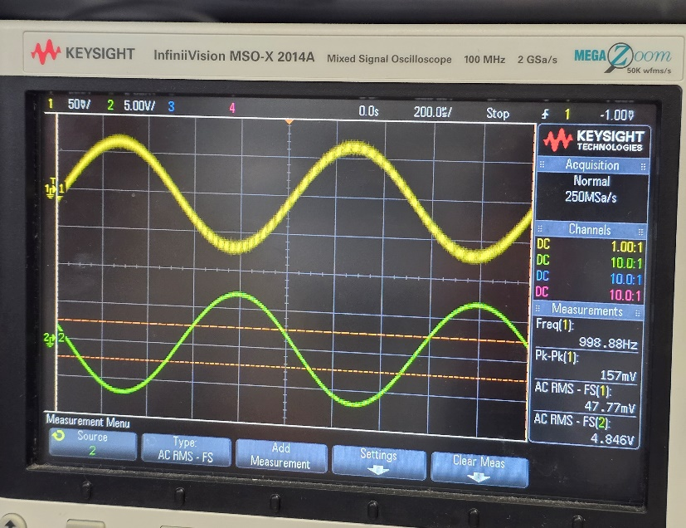
3C | Billede af oscilloscopets skærm

 |  |  |  |  |  |  | Billedet viser, at
 | V(RMS) for tonegeneratorens signal (E1) |  |  |  |  |  |  |  | -4.8 | V
 | V(RMS) for Vo (E9) |  |  |  |  |  |  |  | 0.047 | V
 | Forstærkning beregnes til |  |  |  |  |  |  |  | -102.12765957

3D | Målepunkter |  | f |  | Vo (E9)
 |  |  | 0.1 | kHz | 4.8 | V
 |  |  | 5 | kHz | 4.29 | V
 |  |  | 10 | kHz | 3.27 | V
 |  |  | 15 | kHz | 2.49 | V
 |  |  | 20 | kHz | 1.97 | V
 |  |  | 25 | kHz | 1.62 | V
 |  |  | 30 | kHz | 1.37 | V
 |  |  | 35 | kHz | 1.19 | V
 |  |  | 40 | kHz | 1.04 | V
 |  |  | 45 | kHz | 0.93 | V
 |  |  | 50 | kHz | 0.82 | V

 |  |  |  |  |  |  | Kurven viser, at
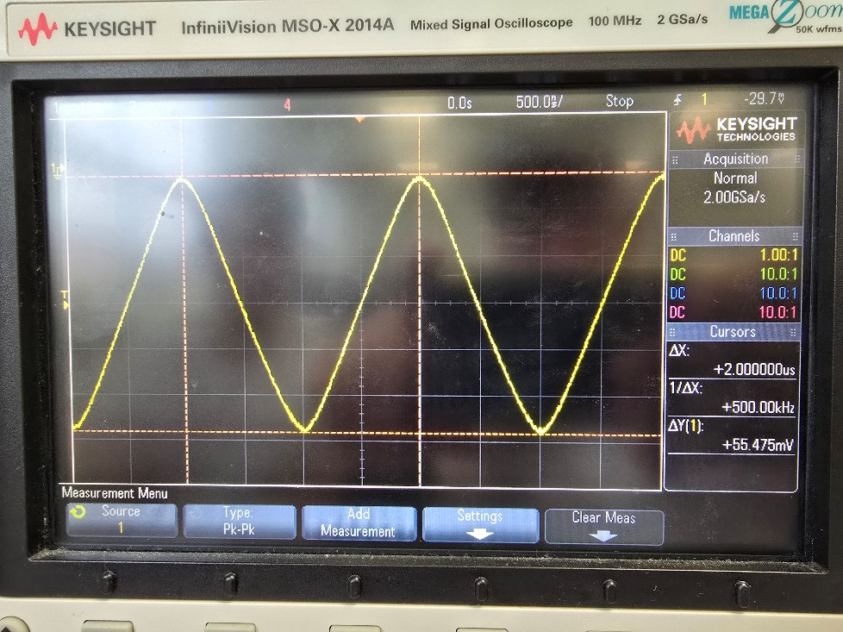
3E | Billede af oscilloscopets skærm

 | ΔVo | 0.012 | V
 | ΔT | 9.9 | µs

 | SR= | 0.0012121212121 | V/µs

4A | Outputtet er beregnet til |  |  | E3-E2

4B | Vo (E9) måles til |  |  | 0.005 |  |  |  |  |  | V

4C | Målepunkter |  | V1 (E2) |  | V2 (E3) |  | Vo (E9) |  | Forventet
 |  |  | 5 | V | 2 | V | 2.99 | V | -3 | V
 |  |  | 5 | V | 3 | V | -1.99 | V | -2 | V
 |  |  | 5 | V | 8 | V | 3 | V | 3 | V
 |  |  | 5 | V | -2 | V | -7 | V | -7 | V
 |  |  | 3 | V | 2 | V | -0.99 | V | -1 | V
 |  |  | 3 | V | 3 | V | 0.007 | V | 0 | V
 |  |  | 3 | V | -4 | V | -7 | V | -7 | V
 |  |  | -2 | V | 2 | V | 4 | V | 4 | V
 |  |  | -4 | V | 2 | V | 6 | V | 6 | V
 |  |  | -4 | V | -4 | V | -0.003 | V | 0 | V
 |  |  | -4 | V | -5 | V | -1 | V | -1 | V

 | Målingerne viser, at |  |  | Opertaionsforstærkeren fungerer som forventet at E3-E2

4D | Målepunkter |  | V1 (E2 og E3) |  | Vo (E9) |  | Forventet
 |  |  | 0 | V | 1.58 | mV | 0 | V
 |  |  | 1 | V | 1.45 | mV | 0 | V
 |  |  | 2 | V | 1.33 | mV | 0 | V
 |  |  | 3 | V | 1.22 | mV | 0 | V
 |  |  | 4 | V | 1.1 | mV | 0 | V
 |  |  | 5 | V | 0.9 | mV | 0 | V
 |  |  | 6 | V | 0.88 | mV | 0 | V
 |  |  | 7 | V | 0.76 | mV | 0 | V
 |  |  | 8 | V | 0.64 | mV | 0 | V
 |  |  | 9 | V | 0.52 | mV | 0 | V
 |  |  | 10 | V | 0.4 | mV | 0 | V

 | Målingerne viser, at |  |  | resistorerne nok ikke er ens, da det I teorien skulle give 0

